142 国民健康保険診療費（被保険者１人当たり）
142 国民健康保険診療費（被保険者１人当たり）

 | 時点 2023(R5)年度（毎年）
 | 単位 円 |  |  |  |  |  |  |  | 偏差値 |  | 37.1
順位 |  | 都道府県名 |  | 数 値 |  |  | 順位 | 都道府県名 |  | 数 値

 |  | 0 | 全 国 |  | 328,456 | 0.0 | 24 | 0 | 兵 庫 |  | 343,790
1 |  | 0 | 鹿児島 |  | 415,298 | 0.0 | 25 | 0 | 岐 阜 |  | 341,354
2 |  | 0 | 島 根 |  | 412,814 | 0.0 | 26 | 0 | 福 岡 |  | 338,175
3 |  | 0 | 山 口 |  | 412,132 | 0.0 | 27 | 0 | 宮 城 |  | 337,196
4 |  | 0 | 佐 賀 |  | 407,855 | 0.0 | 28 | 0 | 新 潟 |  | 334,919
5 |  | 0 | 香 川 |  | 395,984 | 0.0 | 29 | 0 | 大 阪 |  | 334,517
6 |  | 0 | 大 分 |  | 395,932 | 0.0 | 30 | 0 | 京 都 |  | 334,467
7 |  | 0 | 長 崎 |  | 391,273 | 0.0 | 31 | 0 | 岩 手 |  | 331,959
8 |  | 0 | 徳 島 |  | 389,717 | 0.0 | 32 | 0 | 和歌山 |  | 331,755
9 |  | 0 | 岡 山 |  | 386,593 | 0.0 | 33 | 0 | 滋 賀 |  | 329,841
10 |  | 0 | 熊 本 |  | 381,191 | 0.0 | 34 | 0 | 静 岡 |  | 329,161
11 |  | 0 | 高 知 |  | 377,472 | 0.0 | 35 | 0 | 長 野 |  | 319,820
12 |  | 0 | 石 川 |  | 369,308 | 0.0 | 36 | 0 | 福 島 |  | 317,902
13 |  | 0 | 福 井 |  | 369,194 | 0.0 | 37 | 0 | 栃 木 |  | 317,901
14 |  | 0 | 愛 媛 |  | 360,397 | 0.0 | 38 | 0 | 群 馬 |  | 317,734
15 |  | 0 | 鳥 取 |  | 359,019 | 0.0 | 39 | 0 | 山 梨 |  | 314,683
16 |  | 0 | 宮 崎 |  | 357,476 | 0.0 | 40 | 0 | 愛 知 |  | 309,471
17 |  | 0 | 秋 田 |  | 353,446 | 0.0 | 41 | 0 | 青 森 |  | 309,024
18 |  | 0 | 広 島 |  | 352,915 | 0.0 | 42 | 0 | 神奈川 |  | 305,837
19 |  | 0 | 三 重 |  | 351,096 | 0.0 | 43 | ◎ | 千 葉 |  | 302,054
20 |  | 0 | 山 形 |  | 350,920 | 0.0 | 44 | 0 | 沖 縄 |  | 296,905
21 |  | 0 | 北海道 |  | 350,480 | 0.0 | 45 | 0 | 埼 玉 |  | 296,196
22 |  | 0 | 富 山 |  | 348,755 | 0.0 | 46 | 0 | 東 京 |  | 285,253
23 |  | 0 | 奈 良 |  | 347,106 | 0.0 | 47 | 0 | 茨 城 |  | 281,052

国民健康保険診療費 （被保険者１人当たり）
北海道 | 350,480
青 森 | 309,024
岩 手 | 331,959
宮 城 | 337,196
秋 田 | 353,446
山 形 | 350,920
福 島 | 317,902
茨 城 | 281,052
栃 木 | 317,901
群 馬 | 317,734
埼 玉 | 296,196
千 葉 | 302,054
東 京 | 285,253
神奈川 | 305,837
新 潟 | 334,919
富 山 | 348,755
石 川 | 369,308
福 井 | 369,194
山 梨 | 314,683
長 野 | 319,820
岐 阜 | 341,354
静 岡 | 329,161
愛 知 | 309,471
三 重 | 351,096
滋 賀 | 329,841
京 都 | 334,467
大 阪 | 334,517
兵 庫 | 343,790
奈 良 | 347,106
和歌山 | 331,755
鳥 取 | 359,019
島 根 | 412,814
岡 山 | 386,593
広 島 | 352,915
山 口 | 412,132
徳 島 | 389,717
香 川 | 395,984
愛 媛 | 360,397
高 知 | 377,472
福 岡 | 338,175
佐 賀 | 407,855
長 崎 | 391,273
熊 本 | 381,191
大 分 | 395,932
宮 崎 | 357,476
鹿児島 | 415,298
沖 縄 | 296,905

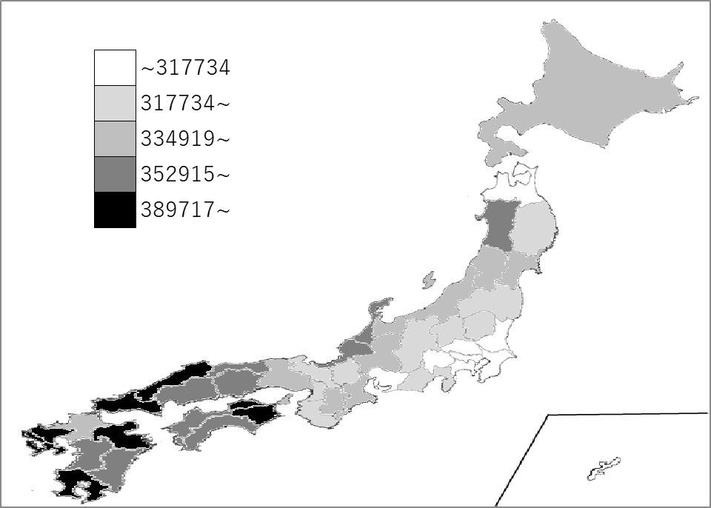
千葉県の推移
令和元年度 | 271440 | 44
令和2年度 | 264284 | 44
令和3年度 | 286398 | 43
令和4年度 | 293658 | 42
令和5年度 | 302054 | 43

《備 考》 ・資料出所 総務省統計局「社会生活統計指標」 ・参 考 千葉県の国民健康保険被保険者数は、1,151,345人で6位。 全国は、23,092,322人。

